新增工單
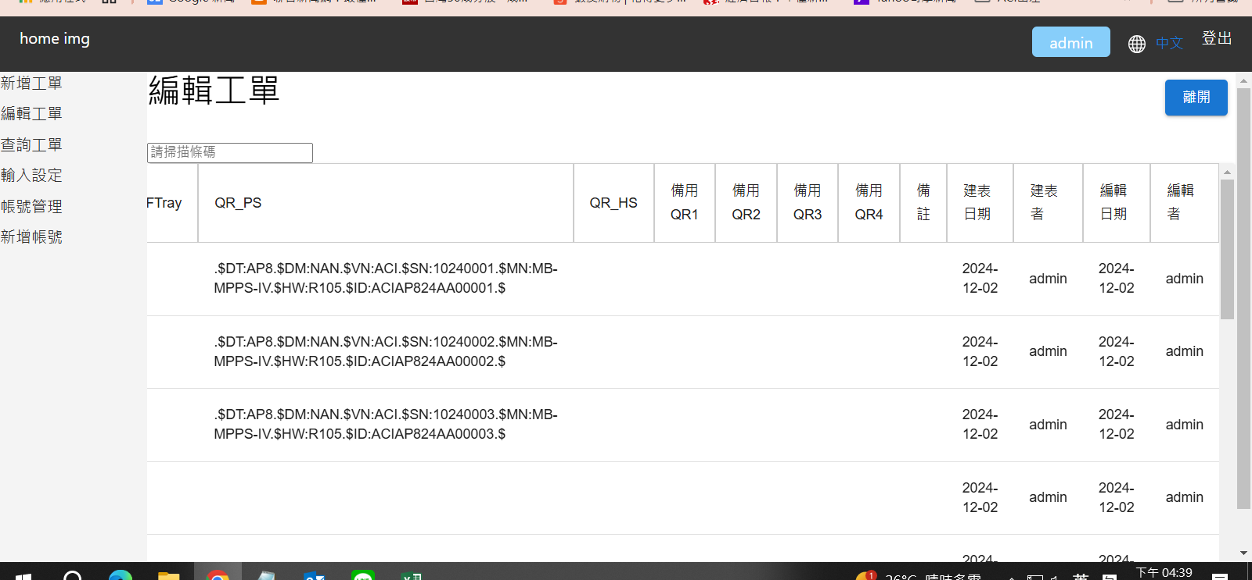
進入後常出現以下錯誤訊息

要找"備註"欄位時無X軸拉Bar , 只有Y軸拉Bar

查詢工單
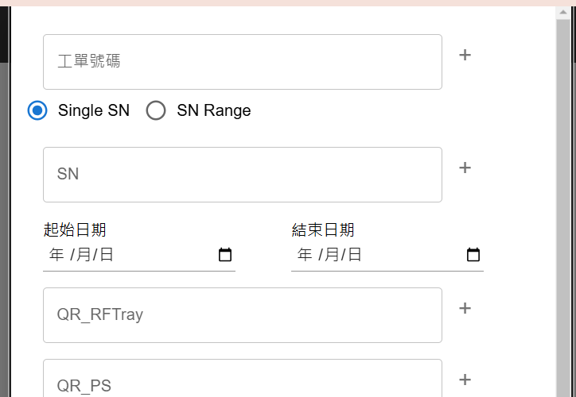
* 建表日期欄名改為"開始生產日"
* 查詢畫面中的日期查詢 , 查詢欄位為"開始生產日"非"編輯日期"
* 編輯畫面的日期也是"開始生產日"

帳號管理
OP 不應有"刪除"權限
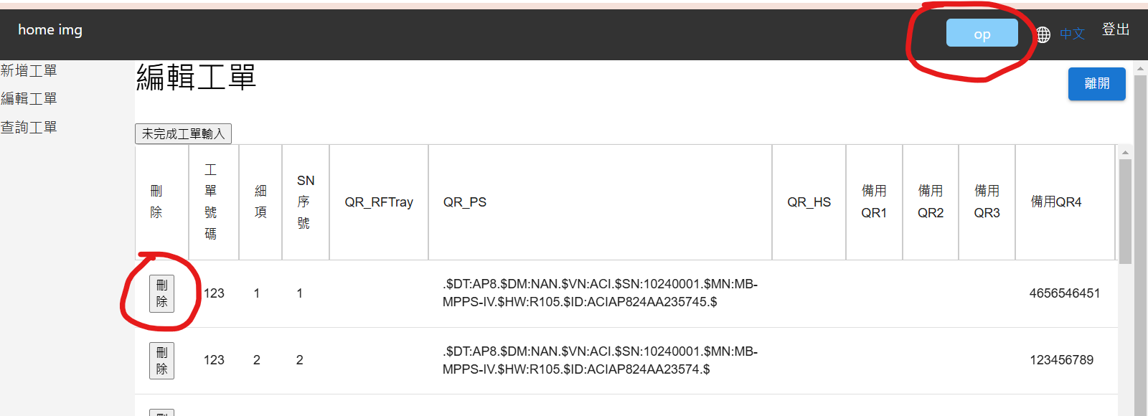
 | 角色權限

 | 角色\權限 | 查詢 | 新增 | 修改 | 刪除 | 帳號設定
 | User | v
 | Operator | v | v | v
 | Supervisor | v | v | v | v
 | Admin | v | v | v | v | v

編輯工單
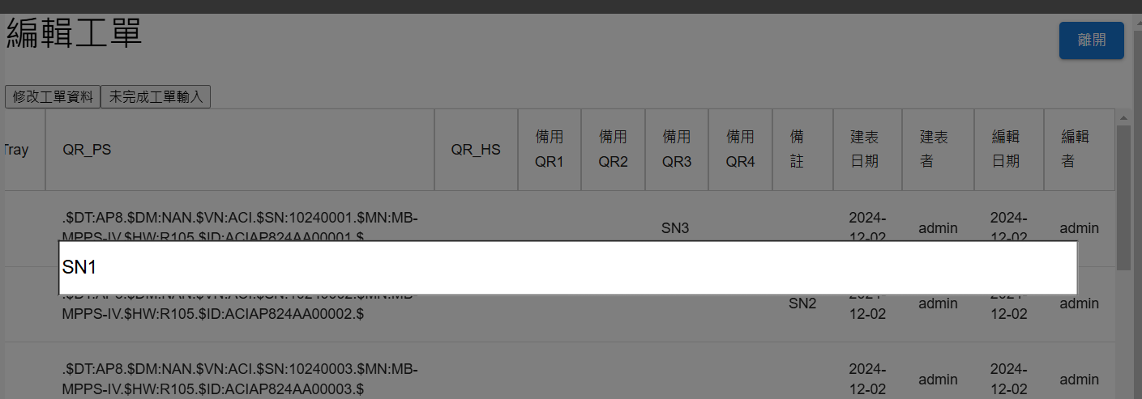
編輯欄位可否改變"儲存格底色"(如下示意), 避免改錯欄位

